挙式10～14日前
挙式10～14日前
 |  |  |  |  |  |  | FAX 050-3816－7381
受注番号 | 受注確認メールよりご確認ください |  |  |  |  |  | ㈱ココミーナ
 |  |  |  |  |  |  | ☎ 0120-976－839 ✉ info@cocomina.co.jp

ご使用日（挙式日） |  | 西暦選択 | 月選択 | 日付選択 | ゲスト様宅への配達日 | 西暦選択 | 月選択 | 日付選択
ﾌﾘｶﾞﾅ |  |  |  |  | ﾌﾘｶﾞﾅ
新郎様名 |  |  |  |  | 新婦様名

ご注文者様 （弊社からの代金ご請求先） |  | ﾌﾘｶﾞﾅ
 |  | お名前
 |  | 〒
 |  | 住所
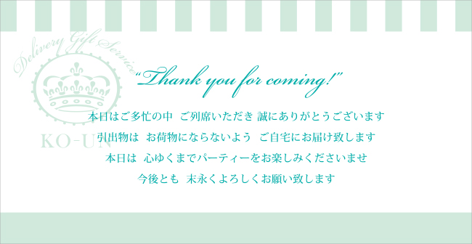
 |  | メールアドレス |  |  |  |  |  | <お席置きメッセージカード＞
 |  | ＴＥＬ
 |  | ＦＡＸ

【お席置き用メッセージカードについて】
挙式当日の ｹﾞｽﾄのお席置き用ﾒｯｾｰｼﾞｶｰﾄﾞ お届先 | お届先名 |  |  |  |  | 担当部署 |  |  | 御担当者
 | 〒
 | 住所
 | TEL |  |  |  |  | FAX
お届け希望日時 | 西暦選択 | 月選択 | 日付選択 | 配達希望時間 |  | ▼選択してください

【プチギフトについて】
プチギフト お届先 | お届先名 |  |  |  |  | 担当部署 |  |  | 御担当者
 | 〒
 | 住所
 | TEL |  |  |  |  | FAX
お届け希望日時 | 西暦選択 | 月選択 | 日付選択 | 配達希望時間 |  | ▼選択してください | プチギフトの商品名 |  | ▼選択してください

【ご留意点※１について】 （席次表にご記入の無い場合 及び 席次表を弊社へご提示されない場合は下記ご入力ください）
 | 引出物の商品名 |  |  |  | 数量 |  | パターン | 引出物の組合せ |  | 数量
① |  |  |  |  |  |  | A
② |  |  |  |  |  |  | B
③ |  |  |  |  |  |  | C
④ |  |  |  |  |  |  | D
⑤ |  |  |  |  |  |  | E
⑥ |  |  |  |  |  |  | F
⑦ |  |  |  |  |  |  | G
⑧ |  |  |  |  |  |  | H
⑨ |  |  |  |  |  |  | I
⑩ |  |  |  |  |  |  | J
↑カートでお買物いただいた内容と相違がある場合、こちらの内容を最新として変更させていただきます |  |  |  |  |  |  | 入力例） | Aパターン＝①＋③＋④＝35
 |  |  |  |  |  |  |  | Bパターン＝②＋③＋⑤＝10
【備考（ご要望等ございましたらご入力くださいませ）】

Ⓒ2016 cocomina Inc. All Rights reserved.

